shifted vol
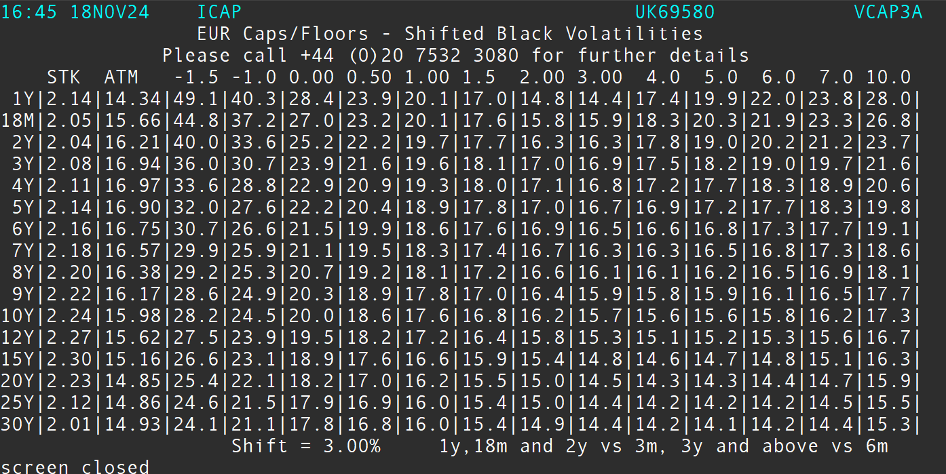

Maturity | STK | ATM | -1.5 | -1 | 0 | 0.5 | 1 | 1.5 | 2 | 3 | 4 | 5 | 6 | 7 | 10
1 | 2.14 | 14.34 | 49.1 | 40.3 | 28.4 | 23.9 | 20.1 | 17 | 14.8 | 14.4 | 17.4 | 19.9 | 22 | 23.8 | 28
1.5 | 2.05 | 15.66 | 44.8 | 37.2 | 27 | 23.2 | 20.1 | 17.6 | 15.8 | 15.9 | 18.3 | 20.3 | 21.9 | 23.3 | 26.8
2 | 2.04 | 16.21 | 40 | 33.6 | 25.2 | 22.2 | 19.7 | 17.7 | 16.3 | 16.3 | 17.8 | 19 | 20.2 | 21.2 | 23.7
3 | 2.08 | 16.94 | 36 | 30.7 | 23.9 | 21.6 | 19.6 | 18.1 | 17 | 16.9 | 17.5 | 18.2 | 19 | 19.7 | 21.6
4 | 2.11 | 16.97 | 33.6 | 28.8 | 22.9 | 20.9 | 19.3 | 18 | 17.1 | 16.8 | 17.2 | 17.7 | 18.3 | 18.9 | 20.6
5 | 2.14 | 16.9 | 32 | 27.6 | 22.2 | 20.4 | 18.9 | 17.8 | 17 | 16.7 | 16.9 | 17.2 | 17.7 | 18.3 | 19.8
6 | 2.16 | 16.75 | 30.7 | 26.6 | 21.5 | 19.9 | 18.6 | 17.6 | 16.9 | 16.5 | 16.6 | 16.8 | 17.3 | 17.7 | 19.1
7 | 2.18 | 16.57 | 29.9 | 25.9 | 21.1 | 19.5 | 18.3 | 17.4 | 16.7 | 16.3 | 16.3 | 16.5 | 16.8 | 17.3 | 18.6
8 | 2.2 | 16.38 | 29.2 | 25.3 | 20.7 | 19.2 | 18.1 | 17.2 | 16.6 | 16.1 | 16.1 | 16.2 | 16.5 | 16.9 | 18.1
9 | 2.22 | 16.17 | 28.6 | 24.9 | 20.3 | 18.9 | 17.8 | 17 | 16.4 | 15.9 | 15.8 | 15.9 | 16.1 | 16.5 | 17.7
10 | 2.24 | 15.98 | 28.2 | 24.5 | 20 | 18.6 | 17.6 | 16.8 | 16.2 | 15.7 | 15.6 | 15.6 | 15.8 | 16.2 | 17.3
12 | 2.27 | 15.62 | 27.5 | 23.9 | 19.5 | 18.2 | 17.2 | 16.4 | 15.8 | 15.3 | 15.1 | 15.2 | 15.3 | 15.6 | 16.7
15 | 2.3 | 15.16 | 26.6 | 23.1 | 18.9 | 17.6 | 16.6 | 15.9 | 15.4 | 14.8 | 14.6 | 14.7 | 14.8 | 15.1 | 16.3
20 | 2.23 | 14.85 | 25.4 | 22.1 | 18.2 | 17 | 16.2 | 15.5 | 15 | 14.5 | 14.3 | 14.3 | 14.4 | 14.7 | 15.9
25 | 2.12 | 14.86 | 24.6 | 21.5 | 17.9 | 16.9 | 16 | 15.4 | 15 | 14.4 | 14.2 | 14.2 | 14.2 | 14.5 | 15.5
30 | 2.01 | 14.93 | 25.4 | 21.1 | 17.8 | 16.8 | 16 | 15.4 | 14.9 | 14.4 | 14.2 | 14.1 | 14.2 | 14.4 | 15.3

normal Vol
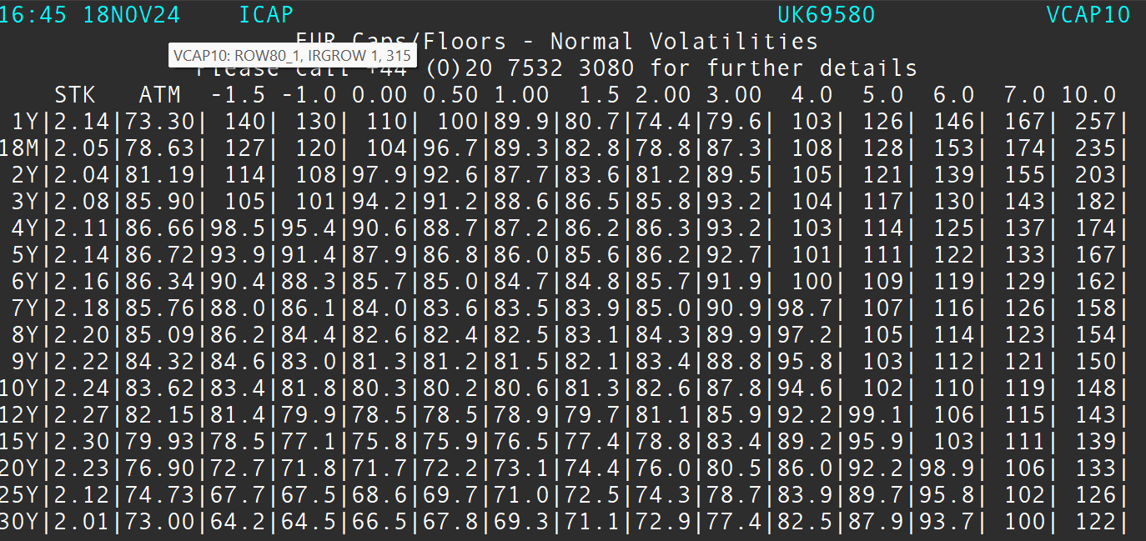

cap premium
